Internationa indices
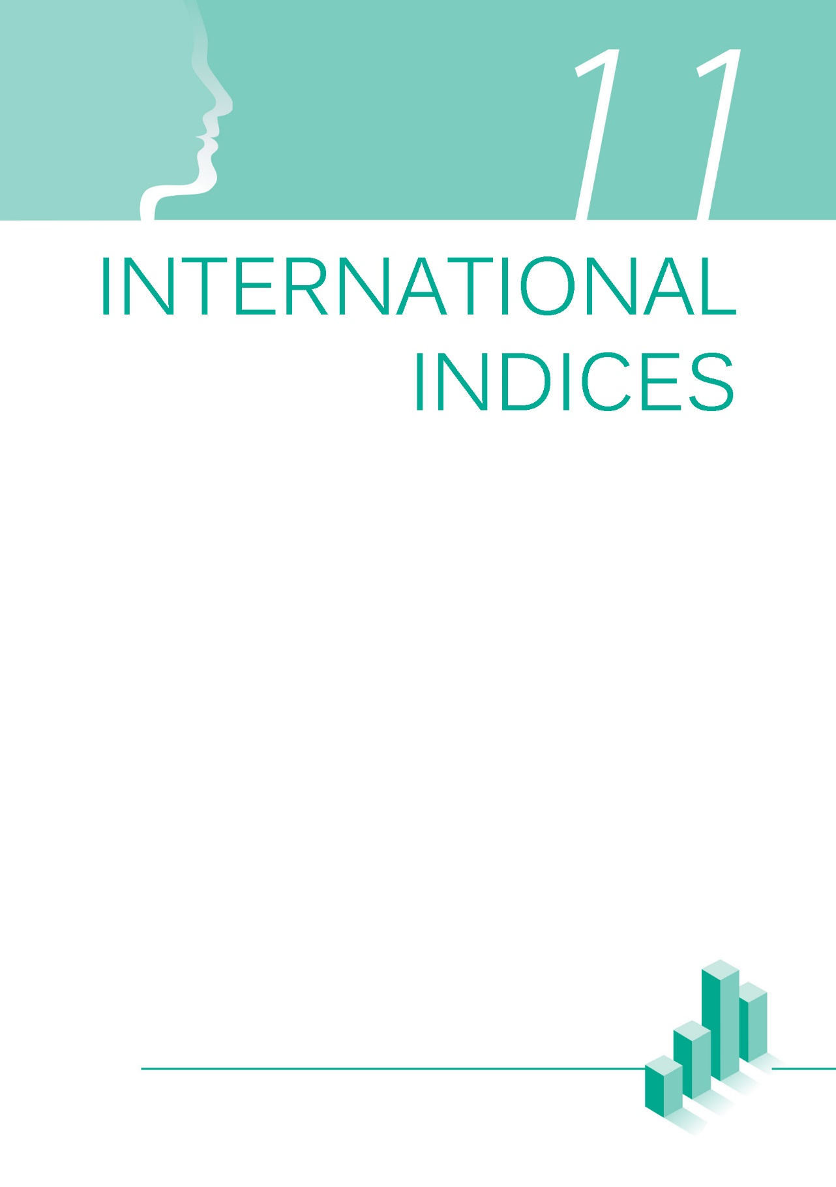

2gr
 | Индекс родне равноправности и домени, ЕУ1 и РС2, 2017. и 2018.

 | РС |  | ЕУ
Index | 55.8 |  | 66.2
Rest | 44.2 |  | 33.8
Index
 | Index | Rest
РС | 55.8 | 44.2 | 2018

ЕУ | 66.2 | 33.8 | 2017

РАД | Index | Rest
РС | 68.2 | 31.8 | 3.30

ЕУ | 71.5 | 28.5

РАД
 | РС |  | ЕУ
Index | 68.2 |  | 71.5
Rest | 31.8 |  | 28.5
НОВАЦ
 | РС |  | ЕУ
Index | 60.2 |  | 79.6
Rest | 39.8 |  | 20.4
ЗНАЊЕ
 | РС |  | ЕУ
Index | 57.3 |  | 63.4
Rest | 42.7 |  | 36.6
НОВАЦ | Index | Rest
РС | 60.2 | 39.8 | 19.40

ЕУ | 79.6 | 20.4

ЗНАЊЕ | Index | Rest
РС | 57.3 | 42.7 | 6.10

ЕУ | 63.4 | 36.6

ВРЕМЕ
 | РС |  | ЕУ
Index | 48.7 |  | 65.7
Rest | 51.3 |  | 34.3
ВРЕМЕ | Index | Rest
РС | 48.7 | 51.3 | 17.00
МОЋ
 | РС |  | ЕУ
Index | 37.3 |  | 48.5
Rest | 62.7 |  | 51.5
ЗДРАВЉЕ
 | РС |  | ЕУ
Index | 84.0 |  | 87.4
Rest | 16.0 |  | 12.6
ЕУ | 65.7 | 34.3

МОЋ | Index | Rest
РС | 37.3 | 62.7 | 11.20

ЕУ | 48.5 | 51.5

ЗДРАВЉЕ | Index | Rest
РС | 84.0 | 16.0 | 3.40

ЕУ | 87.4 | 12.6

1 ЕУ - Европска унија
2 РС - Република Србија
Извор: Европски институт за родну равноправност и Републички завод за статистику.

 | Gender equality index and domains, EU1 and RS2, 2017 and 2018
 | RS |  | EU
Index | 55.8 |  | 66.2
Rest | 44.2 |  | 33.8
Index
 | Index | Rest
RS | 55.8 | 44.2 | 2016

EU | 66.2 | 33.8 | 2015

WORK | Index | Rest
RS | 68.2 | 31.8

EU | 71.5 | 28.5

WORK
 | RS |  | EU
Index | 68.2 |  | 71.5
Rest | 31.8 |  | 28.5
KNOWLEDGE
 | RS |  | EU
Index | 57.3 |  | 63.4
Rest | 42.7 |  | 36.6
MONEY
 | RS |  | EU
Index | 60.2 |  | 79.6
Rest | 39.8 |  | 20.4
MONEY | Index | Rest
RS | 60.2 | 39.8

EU | 79.6 | 20.4

KNOWLEDGE | Index | Rest
RS | 57.3 | 42.7

EU | 63.4 | 36.6

TIME
 | RS |  | EU
Index | 48.7 |  | 65.7
Rest | 51.3 |  | 34.3
TIME | Index | Rest
RS | 48.7 | 51.3
POWER
 | RS |  | EU
Index | 37.3 |  | 48.5
Rest | 62.7 |  | 51.5
HEALTH
 | RS |  | EU
Index | 84.0 |  | 87.4
Rest | 16.0 |  | 12.6
EU | 65.7 | 34.3

POWER | Index | Rest
RS | 37.3 | 62.7

EU | 48.5 | 51.5

HEALTH | Index | Rest
RS | 84.0 | 16.0

EU | 87.4 | 12.6

1 EU - European Union
2 RS - Republic of Serbia
 | Source: European Institute for Gender Equality and Statistical Office of the Republic of Serbia.

